catalogo LUGLIO
Listino Prodotti di Distribuzione Europea
LUGLIO 2024
Minimo d'ordine 350 € di Prodotti Distribuzione Europea

Offerta valida fino al 31 LUGLIO 2024 e/o fino ad esaurimento scorte

 |  |  |  | Da 1 pezzo |  | Da 6 pezzi |  | Da 11 pezzi |  | Da 21 pezzi
CODICE | PRODOTTO | CODICE DI RIFERIMENTO NAZIONALE | PP Deivato | Prezzo Cessione | Sconto | Prezzo Cessione | Sconto | Prezzo Cessione | Sconto | Prezzo Cessione | Sconto | Quantità
*045282011* | ALPHAGAN*COLL FL 5ML 0,2% | *033490020* | 10.60 € | 6.89 € | 35% | 6.78 € | 36% | 6.68 € | 37%
* 045888017 * | ARIANNA*24CPR RIV60+15MCG+4CPR | *034921015* | 16.50 € | 8.91 € | 46% | 8.25 € | 50% | 8.25 € | 50.00%
* 042214015 * | ATARAX 20 CPR RIV 25MG | *010834024* | 9.74 € | 4.63 € | 52.5% | 4.53 € | 53.5% | 4.24 € | 56.5%
* 049433016 * | AZALIA*28CPR RIV 75MCG | *041762016* | 9.68 € | 5.90 € | 39% | 5.71 € | 41% | 5.52 € | 43%
* 049463019 * | BELARA*21CPR RIV 2MG+0,03MG | *036875019* | 14.50 € | 9.43 € | 35% | 9.28 € | 36% | 9.06 € | 37.5%
* 050425014 * | BETMIGA*30CPR 50MG RP | *042647103* | 63.20 € | 40.10 € | 36.55% |  |  |  | 0.00%
* 044050019 * | BONVIVA*1CPR RIV 150MG | *036899019* | 16.82 € | 11.10 € | 34%
* 050026018 * | CAPILLAREMA*30CPS 75MG | *022571018* | 15.59 € | 9.04 € | 42% | 8.57 € | 45%
* 041748029 * | CERAZETTE*28CPR RIV 75MCG | *034118012* | 14.27 € | 8.85 € | 38% | 8.56 € | 40% | 8.13 € | 43%
* 042791018 * | CIALIS*8CPR RIV 20MG | *035672043* | 133.49 € | 79.43 € | 40.5%
* 045337019 * | CIPRALEX*28 CPR RIV 10 MG | *035767250* | 9.94 € | 6.36 € | 36% | 6.21 € | 37.5%
* 044941019 * | CIPROXIN*6CPR RIV 500MG | *026664021* | 7.17 € | 4,66 € - 35% Minimo 6 pz |  | 4,52 € - 37% Minimo 18 pz |  | 4,48 € - 37,50% Minimo 36 pz
* 041247014 * | COEFFERALGAN*16CPR EFF500+30MG | *027989019* | 8.12 € | 3.49 € | 57%
* 044382012 * | COVERSYL*FL 30CPR RIV 10MG | *027286323* | 18.81 € | 10.91 € | 42% | 10.53 € | 44%
 |  |  |  | Da 1 pezzo |  | Da 6 pezzi |  | Da 11 pezzi |  | Da 21 pezzi
CODICE | PRODOTTO | CODICE DI RIFERIMENTO NAZIONALE | PP Deivato | Prezzo Cessione | Sconto | Prezzo Cessione | Sconto | Prezzo Cessione | Sconto | Prezzo Cessione | Sconto | Quantità
* 044382024 * | COVERSYL*FL 30CPR RIV 5MG | *027286210* | 18.81 € | 8.28 € | 56%
* 047516012 * | CYMBALTA*28CPS 60MG | *036683023* | 17.17 € | 10,65 € - 38% Minimo 6 pz |  | 9,70 € - 43,50% Minimo 18 pz |  | 9,53 € - 44,5% Minimo 24 pz
* 046352011 * | DENIBAN*12CPR 50MG | *027491012* | 15.32 € | 6.97 € | 54.5% | 6.74 € | 56% | 6.28 € | 59%
*043718055* | DEPAKIN CHRONO*30CPR 300MG RP | *022483109* | 7.05 € | 4.72 € | 33%
* 043718042 * | DEPAKIN*CHRONO 30CPR 500MG RP | *022483111* | 11.43 € | 7.54 € | 34% | 7.49 € | 34.5% | 7.43 € | 35%
* 045637016 * | DIAMICRON*30CPR 60MG RM | *023404231* | 6.24 € | 4.12 € | 34%
*045637028* | DIAMICRON*60CPR 30MG RM | *023404092* | 10.03 € | 6.22 € | 38% | 6.12 € | 39% | 6.02 € | 40%
* 049384011 * | DIFFERIN*GEL 30G 0,1% | *029309034* | 31.27 € | 10.79 € | 65.5%
* 041669019 * | DIOSMECTAL OS SOSP 30BUSTE 3G | *028852010* | 14.23 € | 7.40 € | 48% | 6.83 € | 52% | 6.55 € | 54% | 6.26 € | 56%
* 039821018 * | DIPROSALIC*UNG 30G 0.05%+3% | *023839018* | 16.00 € | 9.76 € | 39% | 9.76 € | 39.00% | 9.76 € | 39.00% | 9.76 € | 39%
* 047111024 * | DIPROSONE*CREMA 30G 0,05% | *023087024* | 13.41 € | 6.44 € | 52%
* 047111012 * | DIPROSONE*SOL CUT FL 30G 0,05% | *023087075* | 11.73 € | 5.63 € | 52%
* 048371025 * | EFEXOR*10CPS 150MG RP | *028831067* | 8.38 € | 5.03 € | 40% | 4.86 € | 42% | 4.78 € | 43%
* 048371013 * | EFEXOR*14CPS 75MG RP | *028831055* | 6.35 € | 3,81 € - 40% Minimo 4 pz |  | 3,75 € - 41% Minimo 12 pz |  | 3,62 € - 43% Minimo 24 pz
* 044755015 * | EFFERALGANMED*16CPR EFF 1000MG | *026608164* | 7.58 € | 4.55 € | 40% | 4.40 € | 42% | 4.17 € | 45%
 |  |  |  | Da 1 pezzo |  | Da 6 pezzi |  | Da 11 pezzi |  | Da 21 pezzi
CODICE | PRODOTTO | CODICE DI RIFERIMENTO NAZIONALE | PP Deivato | Prezzo Cessione | Sconto | Prezzo Cessione | Sconto | Prezzo Cessione | Sconto | Prezzo Cessione | Sconto | Quantità
* 049005010 * | EFFIPREV*21CPR RIV 2MG+0,03MG | *042101016* | 15.77 € | 9.46 € | 40% | 8.99 € | 43% | 8.52 € | 46%
* 044847022 * | ELOCON*CREMA 30G 0,1% (Scad 11/2024) | *027341015* | 10.23 € | 3.99 € | 61% |  |  |  |  | Non si accettano resi
* 041973013 * | FASTUM GEL 60G 2.5% | *023417037* | 8.00 € | 4.56 € | 43% | 4.44 € | 44.5% | 4.32 € | 46%
* 041753017 * | FEDRA 21 CPR RIV 0.075MG+0.02MG | *029551013* | 15.95 € | 7.50 € | 53% | 6.70 € | 58%
* 050134016 * | FLIXONASE*SPRAY NAS 120D 50MCG | *027657016* | 29.50 € | 16.23 € | 45%
* 041686066 * | FLUIMUCIL*30CPR EFF 600MG | *020582209* | 16.23 € | 10.22 € | 37% | 10.06 € | 38% | 10.06 € | 38.00%
* 049906011 * | FLUIMUCIL*EV AER 10F 300MG 3ML | *020582033* | 12.68 € | 8.12 € | 36% | 7.86 € | 38% | 7.61 € | 40%
* 041686054 * | FLUIMUCIL*OS GRAT 30BUST 600MG | *020582223* | 16.23 € | 10.06 € | 38% | 9.74 € | 40% | 9.74 € | 40.00%
* 041422015 * | GENTALYN BETA*CR 30G 0,1%+0,1% | *021736020* | 13.50 € | 8.64 € | 36% | 8.51 € | 37% | 8.37 € | 38%
* 041414018 * | HARMONET*21CPR 0,075MG+0,02MG | *030758015* | 15.14 € | 9.54 € | 37% | 9.39 € | 38%
* 042938011 * | IBUSTRIN*30CPR 200MG | *025308038* | 26.68 € | 14.14 € | 47% | 12.81 € | 52%
* 042211019 * | LACIPIL*28CPR RIV DIV 4MG | *027830037* | 9.65 € | 6.03 € | 37.5% | 5.79 € | 40% | 5.60 € | 42%
* 043630021 * | LANSOX*14CPS 15MG | *028600029* | 4.70 € | 2.54 € | 46%
* 043630019 * | LANSOX*14CPS 30MG | *028600017* | 8.63 € | 5.35 € | 38% | 5.18 € | 40%
* 046610010 * | LESTRONETTE*21CPR RIV 0,1+0,02 | *039759016* | 13.14 € | 8.08 € | 38.5% | 7.88 € | 40%
* 047390024 * | LEXOTAN*20CPR 1,5MG | * 047390024 * | 6.15 € | 3.51 € | 43% | 3.38 € | 45% | 3.20 € | 48%
 |  |  |  | Da 1 pezzo |  | Da 6 pezzi |  | Da 11 pezzi |  | Da 21 pezzi
CODICE | PRODOTTO | CODICE DI RIFERIMENTO NAZIONALE | PP Deivato | Prezzo Cessione | Sconto | Prezzo Cessione | Sconto | Prezzo Cessione | Sconto | Prezzo Cessione | Sconto | Quantità
* 047391014 * | LOBIVON*28CPR 5MG | * 032210015 * | 6.52 € | 4.24 € | 35% | 4.17 € | 36% |  |  |  |  | Max 30 pz NO MIN ORDINE
* 050471010 * | LUMIGAN*COLL FL 3ML 0,1MG/ML | *035447022* | 12.94 € | 8.15 € | 37% | 7.96 € | 38.5%
* 045402017 * | LYRICA*56CPS 150MG | *036476188* | 27.21 € | 17.41 € | 36%
* 045402031 * | LYRICA*14CPS 75MG | *036476113* | 6.25 € | 3.69 € | 41%
* 050334010 * | MEDROL*30CPR 4MG | *014159026* | 8.68 € | 4.17 € | 52% | 3.99 € | 54% | 3.82 € | 56%
* 041423017 * | MERCILON*21CPR 0,15MG+0,02MG | *027233016* | 13.59 € | 5.99 € | 56%
* 041424019 * | MINESSE*28CPR 60MCG+15MCG (Scad 12/2024) | *034922017* | 15.41 € | 5.39 € | 65% |  |  |  |  | Non si accettano resi
* 041614013 * | MIRANOVA 21 CPR 100+20MCG | *033779012* | 14.50 € | 7.32 € | 49.5%
* 046974010 * | MOTILIUM*30CPR RIV 10MG | *024953034* | 6.60 € | 3.83 € | 42% | 3.70 € | 44%
* 044805012 * | NAPRILENE*14CPR 20MG | *025725021* | 4.52 € | 2.58 € | 43% | 2.40 € | 47% | 2.31 € | 49%
* 042566012 * | NASONEX*SPRAY NAS 140D 50MCG | *033330010* | 23.14 € | 11.92 € | 48.5% | 10.99 € | 52.5% | 10.53 € | 54.5%
* 042566024 * | NASONEX*SPRAY NAS 60D 50MCG | *033330022* | 15.32 € | 8.43 € | 45% | 7.97 € | 48% | 7.66 € | 50%
* 042936017 * | NORLEVO*1CPR 1,5MG | *034884066* | 19.49 € | 10.33 € | 47% | 9.75 € | 50%
 |  |  |  | Da 1 pezzo |  | Da 6 pezzi |  | Da 11 pezzi |  | Da 21 pezzi
CODICE | PRODOTTO | CODICE DI RIFERIMENTO NAZIONALE | PP Deivato | Prezzo Cessione | Sconto | Prezzo Cessione | Sconto | Prezzo Cessione | Sconto | Prezzo Cessione | Sconto | Quantità
...
 |  |  |  | Da 1 pezzo |  | Da 6 pezzi |  | Da 11 pezzi |  | Da 21 pezzi
* 926418637 * | GARZA JELONET 10 X 10 CM 10 BUSTE | *908560269* | 12.27 € | 4.66 € | 62% |  |  |  |  | 0.00 € | 0%
* 042516029 * | IMODIUM*12CPR OROSOL 2MG | *023673092* | 14.32 € | 7.45 € | 48% | 7.16 € | 50% | 6.73 € | 53% | 6.73 € | 53%
* 050476011 * | IMODIUM*8CPS 2MG | *023673066* | 8.32 € | 3,49€ - 58% da 1 pz a 11 pz |  | 3,16€ - 62% da 12 pz a 35 pz |  | 2,91€ - 65% Minimo 36 pz
* 041417041 * | MAALOX*OS SOSP 250ML 4%+3,5% | *020702282* | 12.64 € | 7.71 € | 39% | 7.33 € | 42%
* 050017019 * | MACMIROR COMPLEX*12 OV VAG | *023432038* | 15.00 € | 9.53 € | 36.5%
* 050066012 * | NIZORAL*SHAMPOO FL 100G 20MG/G | *024964140* | 19.00 € | 11.02 € | 42%
* 050065010 * | PURSENNID*40CPR RIV 12MG | *004758025* | 11.64 € | 6.57 € | 43.56% | 6.05 € | 48% | 5.82 € | 50%
* 050133014 * | RINOCLENIL*SPRAY 200ER 100MCG | *035799028* | 20.00 € | 12.80 € | 36%
* 984237166 * | THEALOZ DUO 15ML | *975451307* | 22.95 € | 13.54 € | 41% | 13.08 € | 43%
* 038195044 * | VOLTAREN EMULGEL*GEL 100G 1% | *034548089* | 11.14 € | 5.79 € | 48% | 5.57 € | 50% | 5.46 € | 51%
Minimo d'ordine 350 € di Prodotti Distribuzione Europea
FARMACI SU PRESCRIZIONE
CODICE | PRODOTTO | PP Deivato | Prezzo Cessione | Sconto | Quantità
*032647024* | OMNIC* 20 CPS 0,4 RM | 6.68 € | 4.45 € | 33.38%
*024280012* | ROCALTROL*30CPS 0,25MCG | 5.75 € | 3.85 € | 33.00%
FARMACI SU PRESCRIZIONE
CODICE | PRODOTTO | PP Deivato | Prezzo Cessione | Sconto | Quantità
*024280024* | ROCALTROL*30CPS 0,50MCG | 8.78 € | 5.88 € | 33.00%
*025980083* | XANAX GTT* OS GTT FL 0,75 MG/ML | 10.18 € | 6.85 € | 32.71%
CURA DEL DOLORE
*004763114* | ASPIRINA C*10CPR EFF C/VIT C | 6.68 € | 4.14 € | 38.07%
*004763330* | ASPIRINA C*20CPR EFF 400+240MG | € 9.91 | € 6.25 | 36.93%
*041515026* | BRONCHENOLO GOLA*OS SPRAY 15ML | 9.91 | € 3.85 | 61.15%
*035450028* | DICLOREUM ACTIGEL*GEL 100G 1% | 13.64 | € 4.99 | 63.42%
*027244072* | FLOMAX*OS 20BUST 350MG | € 11.79 | € 6.81 | 42.24%
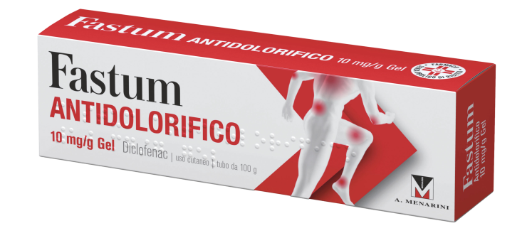
*042822015* | FROBEN GOLA*COLLUT 160ML 0,25% | € 10.82 | 4.80 € | 55.64%
*042822027* | FROBEN GOLA*NEBUL 15ML 0,25% | € 10.45 | 4.80 € | 54.07%
*935131211* | MAALOX REFLURAPID 40CPR MASTIC | € 10.82 | 5.70 € | 47.32%
*934480195* | MAALOX REFLURAPID 20BUST | € 10.82 | 5.78 € | 46.61%
*025669197* | MOMENT*10CPS MOLLI 200MG | € 6.91 | € 3.90 | 43.56%
*025669185* | MOMENT*36CPR RIV 200MG | € 13.27 | € 7.35 | 44.61%
CURA DEL DOLORE
CODICE | PRODOTTO | PP Deivato | Prezzo Cessione | Sconto | Quantità
*035618077* | MOMENTACT*OS SOSP 8BUST 400MG | € 9.91 | € 5.20 | 47.53%
*025669348* | MOMENT*OS SOSP 8BUST 200MG (SCAD 05/2025) | € 7.18 | 3.77 € | 47.51%
*035618053* | MOMENTACT*20CPR RIV 400MG | € 12.64 | € 7.24 | 42.74%
*035618026* | MOMENTACT*12CPR RIV 400MG | € 9.91 | 5.46 € | 44.91%
*037858014* | MOMENTACT ANALG.*GRAT 12BUST | € 9.00 | 5.23 € | 41.89%
*025634015* | NUROFEN*12 CPR RIV 200MG | € 5.64 | € 2.22 | 60.64%
*025634041* | NUROFEN*24CPR RIV 200MG | € 10.36 | € 4.10 | 60.47%
*042028011* | OKITASK*OS GRAT 10BUST 40MG | € 6.36 | € 3.30 | 48.10%
*042028023* | OKITASK*OS GRAT 20BUST 40MG | € 10.00 | € 5.20 | 48.04%
*039600022* | SPIDIDOL*GRAT 12 BUST 400MG AL | 9.91 | 4.35 € | 56.14%
*039600010* | SPIDIDOL*12CPR RIV 400MG | € 9.91 | € 4.90 | 50.55%
*931771289* | TIOBEC 800 20CPR FAST-SLOW 32G | € 28.09 | € 17.28 | 38.48%
*935700219* | TIOBEC DOL 20CPR | € 29.00 | € 17.84 | 38.49%
*020096020* | VIVIN C*20CPR EFF | € 9.73 | € 5.68 | 41.67%
ANTISTAMINICI
CODICE | PRODOTTO | PP Deivato | Prezzo Cessione | Sconto | Quantità
*001578018* | EURAX*CREMA DERM 20G 10% | € 11.82 | € 6.29 | 36.53%
*043904022* | FEXACTIV*COLL 1FL 10ML | € 11.82 | € 4.86 | 46.00% |  |  | 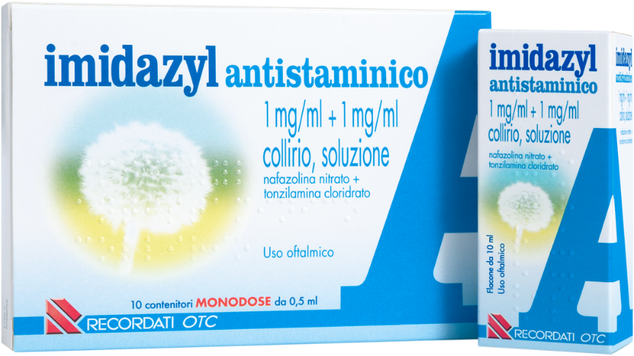
BENESSERE
GOLA
*016242238* | BENAGOL VIT.C*16PAST ARANCIA | € 8.55 | € 4.36 | 49.01%
*016242190* | BENAGOL*16PAST FRAGOLA S/Z | € 8.55 | € 4.36 | 48.97%
*016242214* | BENAGOL*16PAST LIMONE S/Z | € 8.55 | € 4.39 | 48.68%
*016242164* | BENAGOL*16PAST MENTA FREDDA | € 8.55 | € 4.36 | 48.96%
*016242188* | BENAGOL*16PAST MENTOLO EUCALI | € 8.55 | € 4.34 | 49.20%
*016242240* | BENAGOL*16PAST MIELE/LIMONE | € 8.55 | € 4.37 | 48.85%
*012235040* | DEQUADIN*20CPR 0,25MG | € 7.36 | € 2.24 | 69.57%
BOCCA E
DENTI
*022632121* | NEOBOROCILLINA*16PAST 1,2+20MG | € 8.09 | € 3.82 | 52.80%
*045949017* | CAMILIA*OS SOLUZ 15FL 1ML (SCAD 06/2025) | 13.18 € | 7.04 € | 46.56%
*045949029* | CAMILIA*OS SOLUZ 30FL 1ML | 19.91 € | 10.51 € | 47.20%
BOCCA E
DENTI
CODICE | PRODOTTO | PP Deivato | Prezzo Cessione | Sconto | Quantità
*901239576* | DENTOSAN COLLUT TRATT MES200ML | 8.03 € | 4.33 € | 46.12%
*935205536* | DENTOSAN COLLUT TRATT QUO200ML | 8.03 € | 4.35 € | 45.79%
*931608196* | ELMEX BIMBI DENTIFRICIO 50ML | 4.09 € | 2.50 € | 38.88%
*921581841* | ELMEX BIMBI EDUCATIVO 0/3ANNI | 4.91 € | 2.65 € | 46.03%
*976289696* | GUM SOFT PICK COMFORT FLEX | 4.67 € | 3.13 € | 32.98%
*983513742* | KUKIDENT PLUS DOPPIA AZIONE65G | 9.84 € | 7.08 € | 28.10%
*983513716* | KUKIDENT PLUS DOPPIA PROT 40G | 8.17 € | 5.03 € | 38.47%
*983513641* | KUKIDENT PLUS ORIGINAL CR 40G | 7.56 € | 5.08 € | 32.84%
*983513666* | KUKIDENT PLUS ORIGINAL CR 65G | 9.84 € | 6.78 € | 31.05%
*983513654* | KUKIDENT NEUTRO CREMA ADES 65G | 9.84 | € 6.60 | 32.93%
*983513767* | KUKIDENT PLUS SIGILLO 57G | 10.48 | € 6.90 | 34.16%
*935054914* | MERIDOL COLLUTT 400ML | 6.55 € | 3.82 € | 41.68%
*907286936* | MERIDOL SPAZZOLINO SET MORB | 4.09 € | 2.27 € | 44.53%
*927101838* | REGENERATE DENTIF AVANZATO75ML (SCAD. 06/2025) | 14.93 € | 5.60 € | 62.49%
BOCCA E
DENTI
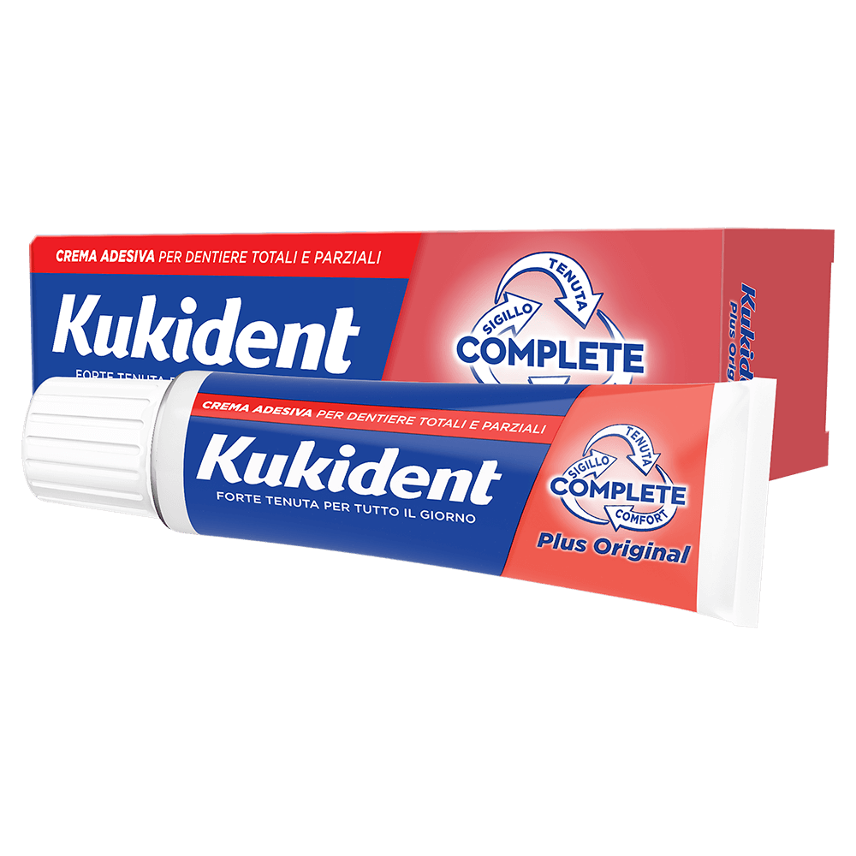
CODICE | PRODOTTO | PP Deivato | Prezzo Cessione | Sconto | Quantità
*901068635* | SALVA ALITO GIULIANI 30CPR | 5.91 € | 2.90 € | 50.93%
*022088052* | TANTUM VERDE*COLLUT 120ML0,15% | 6.55 € | 3.74 € | 42.97%
*035355015* | TANTUM VERDE B*240ML22,5+7,5MG | 9.55 € | 5.60 € | 41.36%
DERMATOLOGICI
*900059991* | BEPANTHENOL*BABY PASTA 100G | 11.35 € | 7.29 € | 35.78%
*975966918* | BIAFIN EMULSIONE CUTANEA PROMO | 15.32 € | 5.90 € | 56.36%
*032186013* | BIALCOL MED*FL SOLUZ 300ML 0.1 | 5.91 € | 2.36 € | 60.08%
*922960974* | BIONIKE SHINE ON CAP CAST SCU3 | 13.85 | 7.12 € | 48.60%
*908089321* | BLISTEX CLASSIC LIP PORT 4.25G | € 3.20 | 1.45 € | 54.73%
*022760019* | CANESTEN*CREMA 30G 1% | 13.68 € | 8.76 € | 35.98%
*902812799* | CER'8 ZANZARE 48 CUSCINETTI | 8.03 € | 3.85 € | 52.05%
*905079531* | CER'8 TIGRE CUSC ADESIVO 36PZ | € 7.70 | 3.75 € | 51.25%
*974109201* | CERAVE LOZIONE IDRATANTE 236ML | 12.20 € | 6.83 € | 44.03%
*974109151* | CERAVE CREMA CONTORNO OCCH15ML | € 14.34 | 8.41 € | 41.36%
*979605488* | COMPEED TRATT HERPES LABIALE | 13.93 € | 7.60 € | 45.44%
CODICE | PRODOTTO | PP Deivato | Prezzo Cessione | Sconto | Quantità
DERMATOLOGICI
*971169836* | CONNETTIVINABIO PLUS GARZA10PZ (SCAD 05/2025) | 13.03 € | 7.40 € | 43.22%
*974966881* | CONNETTIVINAMANI CREMA 30G | 8.64 € | 3.60 € | 58.31%
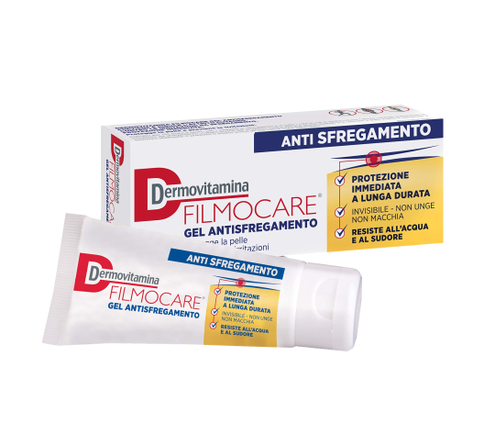
*974966893* | CONNETTIVINAMANI CREMA 75G | 12.27 € | 5.22 € | 57.50%
*975454986* | CONNETTIVINASILVER PLUS SPRAY (scad. 05/2025) | 9.36 € | 4.83 € | 48.43%
*978448506* | CONNETTIVINA STICK SUN LAB 3GR | € 7.62 | 4.20 € | 44.88%
*912517909* | DEODORANTE ANTITR ROLL-ON 50ML | 11.96 € | 6.59 € | 44.90%
*935818512* | DERMOVITAMINA FILMOCARE 100ML | 17.62 € | 9.92 € | 43.69%
*934424476* | DERMOVITAMINA FILMOCARE 30 | 10.25 € | 5.94 € | 42.06%
*981996059* | DERMOVITAMINA MICOBLOCK ONICOD | 14.34 € | 7.99 € | 44.25%
*984159297* | DEXERYL 250G | 11.39 € | 5.94 € | 47.88%
*904004999* | EUTROSIS FL 500ML | 16.80 € | € 10.18 | 39.40%
*974834525* | FISSAN SALV DELICATE PROT/A65P | 4.34 € | € 1.20 | 72.35%
*020051037* | FOILLE INSETTI*CREMA 15G | 10.18 € | € 4.31 | 57.66%
*935740946* | MELLIS CAP SH RID LEN 200ML | 13.52 € | € 10.18 | 24.68%
*939588556* | NEOVIDERM EMULS CUTANEA 100ML | 16.82 € | € 8.99 | 46.55%
CODICE | PRODOTTO | PP Deivato | Prezzo Cessione | Sconto | Quantità
*908834738* | PL3 SPECIAL PROTECTOR STICK 4M | 5.33 € | 2.17 € | 59.25%
DERMATOLOGICI
*908949201* | SAPONE IDI NEUTRO 100GR | 4.84 € | 2.88 € | 40.58%
*025647013* | TROSYD*CREMA DERM 30G 1% | € 13.00 | € 6.47 | 50.26%
*025647114* | TROSYD*SOLUZ CUT. UNG.1FL 12ML 28% | € 28.27 | € 15.98 | 43.47%
*912518469* | VICHY HOMME DEO VAPO 100ML | € 11.96 | 6.59 € | 44.89%
*900267271* | BENDA PIC DRESSFIX CM7X5M | € 1.97 | 0.78 € | 60.41%
DIAGNOSTICI
*926522121* | CER PIC AQUABLOC MIX 40PZ | € 6.15 | 2.10 € | 65.91%
*913228096* | CLEARBLUE CONCEPTION INDIC 1CT | € 16.96 | 4.95 € | 70.79%
*930873690* | CONTOUR NEXT GLICEMIA 50STR | € 50.80 | 15.45 € | 69.59%
*911147597* | GARZA TNT PIC 36X40CM 12PZ FUS | € 4.75 | 1.62 € | 65.82%
*985620020* | SARS-COV-2&INFLUENZA A+B SELF | € 4.67 | 1.59 € | 65.92%
ENERGIA E
VITALITA'
*980763751* | CARNIDYN PLUS 18 CPR MASTICABILI (SCAD 04/2025) | € 19.55 | 10.32 € | 47.20%
*930525771* | CARNIDYN PLUS INTEGR 20BUST | € 21.09 | 11.75 € | 44.29%
CODICE | PRODOTTO | PP Deivato | Prezzo Cessione | Sconto | Quantità
ENERGIA E
VITALITA'
*025519051* | MAG 2*20CPR EFF 2,25G | € 15.36 | 9.70 € | 36.83%
*902085986* | MAGNESIO SUPREMO 150G | € 16.36 | 9.81 € | 40.06%
*980302537* | MAGNESIO SUPREMO DONNA 150G | € 20.45 | 12.30 € | 39.85%
*926025937* | MERITENE VANIGLIA 270G (SCAD 05/2025) | € 18.17 | 10.08 € | 44.52%
*942602614* | MGK VIS ORANGE 15BUST | € 11.73 | 4.96 € | 57.71%
*942602665* | MGK VIS ORANGE 30BUST | € 19.00 | 7.96 € | 58.11%
*902709397* | MGK VIS RIC PLUS 14BUST 6G | € 14.09 | 6.02 € | 57.26%
*942602689* | MGK VIS ORANGE ZERO ZUCC30BUST | € 19.00 | 8.06 € | 57.56%
*942602640* | MGK VIS ORANGE ZERO ZUCC15BUST | € 11.73 | 4.95 € | 57.83%
*975588056* | SUPRADYN MAGNESIO/POTASS24BUST | € 16.77 | 6.25 € | 62.73%
*935662561* | SUPRADYN RIC 50+ EFFER 15CPR | € 15.91 | 9.58 € | 39.78%
*935662609* | SUPRADYN RIC DEGLUT 35CPR | € 16.86 | 10.87 € | 35.54%
*938894920* | SUSTENIUM PLUS INTENS FORM 22B | € 20.82 | 11.00 € | 47.17%
*924961713* | SUSTENIUM MEMO FOSFORO 10FL | 15.45 | 4.71 € | 69.53%
INTIMO
CODICE | PRODOTTO | PP Deivato | Prezzo Cessione | Sconto | Quantità
*931051799* | GYNOCANESTEN INTHIMA LENITIVO | € 8.03 | € 3.29 | 58.98% |  | 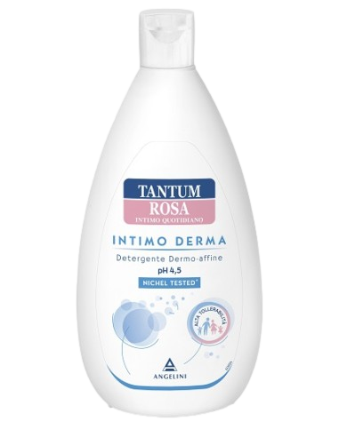 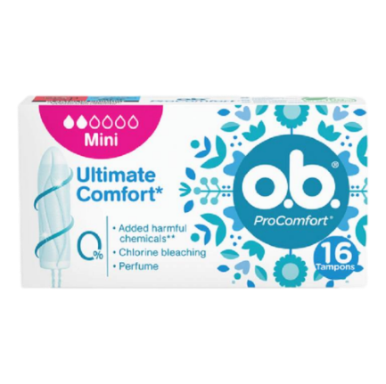
*935617478* | TANTUM ROSA INT DERMA DET500ML | € 7.75 | € 3.74 | 51.78%
LIVIDI E TRAUMI
*045876012* | ARNIGEL*7% GEL TUBO 120G | € 14.73 | € 7.71 | 47.69%
*045876024* | ARNIGEL*7% GEL TUBO 45G | € 9.36 | € 4.89 | 47.73%
*036193011* | ESSAVEN GEL C.M.*40G 1%+0,8% | € 9.99 | € 4.25 | 57.46%
*036193023* | ESSAVEN*GEL 80G 10MG/G+8MG/G | € 15.27 | € 6.64 | 56.52%
*970374474* | GAMBE FRESH TEVA GEL 100ML | € 7.21 | € 2.37 | 67.19%
*036397026* | REPARIL GEL C.M.*40G 2%+5% | € 9.55 | € 4.29 | 55.07%
*036397014* | REPARIL GEL CM*40G 1%+5% | € 8.73 | € 3.87 | 55.72%
*025825023* | RUSCOROID*POM 40G | € 11.36 | € 4.84 | 57.41%
*902348907* | THEISS ARNICA GEL FORTE 100ML | € 12.21 | € 5.37 | 56.06%
NASO
OCCHI
ORECCHIE
*909089031* | ACQUA SIRMIONE MIN NAT 15ML 6F | € 12.21 | € 6.21 | 49.16%
*935382782* | BLEFARETTE*30 SALVIETTE | € 13.44 | € 10.47 | 22.08%
*927170492* | CLENNY 25FLAC SOL MON 2ML | € 7.25 | 3.50 € | 51.72%
*012811016* | DELTARINOLO*SPRAY NAS FL 15ML | € 8.18 | € 4.19 | 48.73%
NASO
OCCHI
ORECCHIE
CODICE | PRODOTTO | PP Deivato | Prezzo Cessione | Sconto | Quantità
*905351387* | EUMILL PROTECTION GTT OCUL10FL | € 9.43 | € 3.94 | 58.18%
*046539021* | EUPHRALIA*COLL 10CONT 0,4ML (scad. 05/2025) | € 10.55 | € 5.51 | 47.76%
*927117251* | IPER CLENNY 5ML 20FLAC SOL MON | € 9.00 | € 3.10 | 65.54%
*933893455* | IRIDINA GTT LUBRIFICANTI 10ML | € 10.57 | € 4.81 | 54.48%
*923788968* | LIBENAR 15FL 5ML | € 4.02 | € 1.95 | 51.59%
*985988346* | LIBENAR 15FLX5ML SOLUZIONE ISO | € 4.02 | € 2.02 | 49.76%
*903367148* | NARHINEL SOL FISIOL 20F 5ML | € 4.88 | € 1.68 | 65.63%
*924526888* | PHYSIOMER BABY IPER SPR 115ML | € 12.21 | € 6.13 | 49.82%
*931340766* | PHYSIOMER CSR SPRAY NASALE BB | € 12.21 | € 6.16 | 49.58%
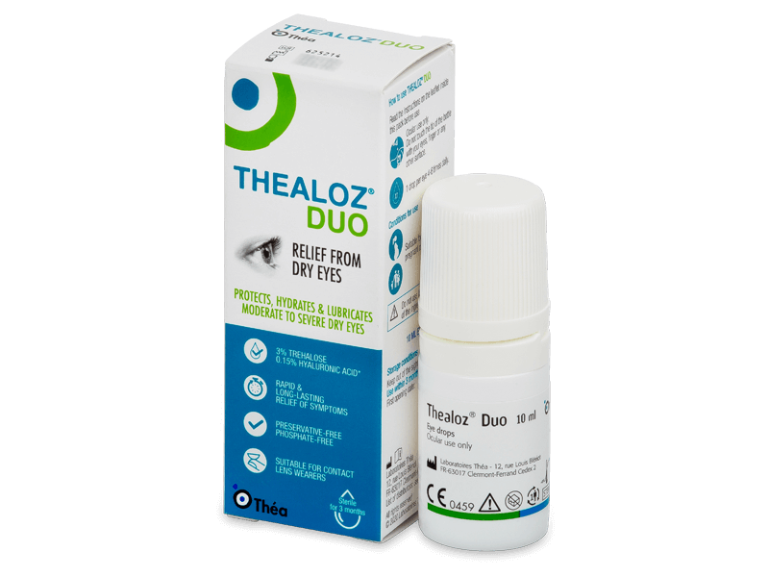
*015001086* | STILLA DECONG*COLL 10F 0,3ML | € 8.23 | € 2.62 | 68.12%
*015001023* | STILLA DECONG*COLL 8ML 0,05% | € 7.45 | € 2.39 | 67.90%
*032139014* | STILLA DELICATO*COLL 10ML0,02% | € 7.41 | € 2.26 | 69.53%
*934855560* | STILLADAY FORTE 0,3% 10ML | € 10.16 | € 3.23 | 68.20%
*923208906* | THEALOZ DUO SOL OCULARE 10ML | € 16.80 | € 10.92 | 34.99%
CODICE | PRODOTTO | PP Deivato | Prezzo Cessione | Sconto | Quantità
SONNO E
RELAX
*924451887* | MELATONINA ACT 1MG 150CPR | € 9.00 | € 4.50 | 50.00%
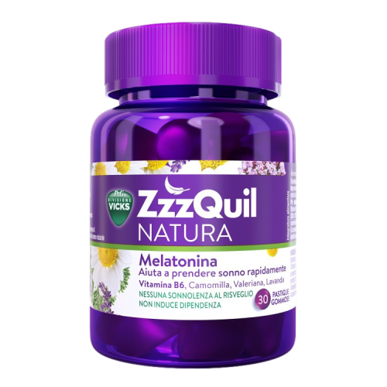
*924451899* | MELATONINA ACT 1MG+3COMP120CPR | € 9.00 | € 4.50 | 50.00%
*924451901* | MELATONINA ACT 1MG+5COMP 90CPR | € 9.00 | € 4.50 | 50.00%
*926038112* | MELATONINA ACT GOCCE 15ML | € 9.00 | € 4.50 | 50.00%
STOMACO E
INTESTINO
*987654237* | BENEFIBRA LIQUIDA 12BUST PRO24 | € 10.45 | 7.60 € | 27.25%
*974034439* | BIOCHETASI POCK DIGESTIV 18CPR | € 9.91 | € 4.92 | 50.38%
*981266428* | BIOCHETASI REFLUSSO 20STICK | € 13.55 | € 6.70 | 50.55%
*979332400* | BIOCHETASI ACIDITA'/DIG 20CPR | € 12.09 | 5.86 € | 51.57%
*970489593* | COLILEN IBS 96OPR | € 34.09 | € 20.40 | 20.40%
*022512014* | DUPHALAC*SCIR 200ML 66,7% | € 7.27 | € 3.27 | 55.09%
*981365416* | ENTERELLE PLUS 24BUST STICK | 19.09 | 11.47 € | 39.90%
*974373159* | ENTERELLE PLUS 24CPS | 19.09 | 11.69 € | 38.77%
STOMACO E
INTESTINO
CODICE | PRODOTTO | PP Deivato | Prezzo Cessione | Sconto | Quantità
*013046089* | ENTEROGERMINA*OS 20FL 4MLD/5ML | € 24.45 | € 14.25 | 41.73%
*986286906* | ENTEROLACTIS BEVIBILE 12FL | € 18.09 | € 6.54 | 63.85%
*986130351* | ENTEROLACTIS PLUS 15CPS | € 17.73 | € 8.91 | 49.75%
*986130363* | ENTEROLACTIS PLUS 30CPS | € 29.91 | € 15.01 | 49.82%
*931660981* | ESOXX ONE 20STICK 10ML | € 21.73 | € 14.03 | 35.43%
*041545031* | GAVISCON BRUCIORE E INDIG*24BS | 14.09 | € 7.60 | 46.06%
*930494099* | LACTOFLORENE PLUS 12 FL | € 15.36 | € 5.20 | 66.18%
*931446571* | LACTOFLORENE PLUS BIMBI 12FL | € 15.36 | € 5.20 | 66.18%
*020702080* | MAALOX PLUS*30CPR MAST | € 10.82 | € 6.40 | 40.85%
*041056021* | MAALOX REFLUSSO*14CPR 20MG | € 9.00 | € 4.35 | 51.67%
*912033661* | RAMNOSELLE 30CPS | 15.91 | 9.82 € | 38.30%
*926827775* | SEROBIOMA 24CPS | € 20.00 | € 11.93 | 40.37%
CODICE | PRODOTTO | PP Deivato | Prezzo Cessione | Sconto | Quantità
*927108415* | SOLLIEVO BIO TISANA 20FILT 44G | € 10.00 | € 5.90 | 41.00%
*004975013* | SOLUZIONE SCHOUM*FL 550G | € 11.27 | 5.75 € | 48.98%
*026525093* | VEROLAX*AD 18SUPP 2,25G | € 4.77 | € 1.70 | 64.36%
WhatsApp: 344 134 1987
*026525105* | VEROLAX*BB 18SUPP 1,375G | € 4.68 | € 1.45 | 69.02%
e-mail: com@medifarmitalia.com
Tel: 06 90 27 27 90
www.medifarmitalia.com
*976335291* | YOVIS FLACONCINI 10FL OS | € 16.27 | € 6.60 | 59.43%

